титул
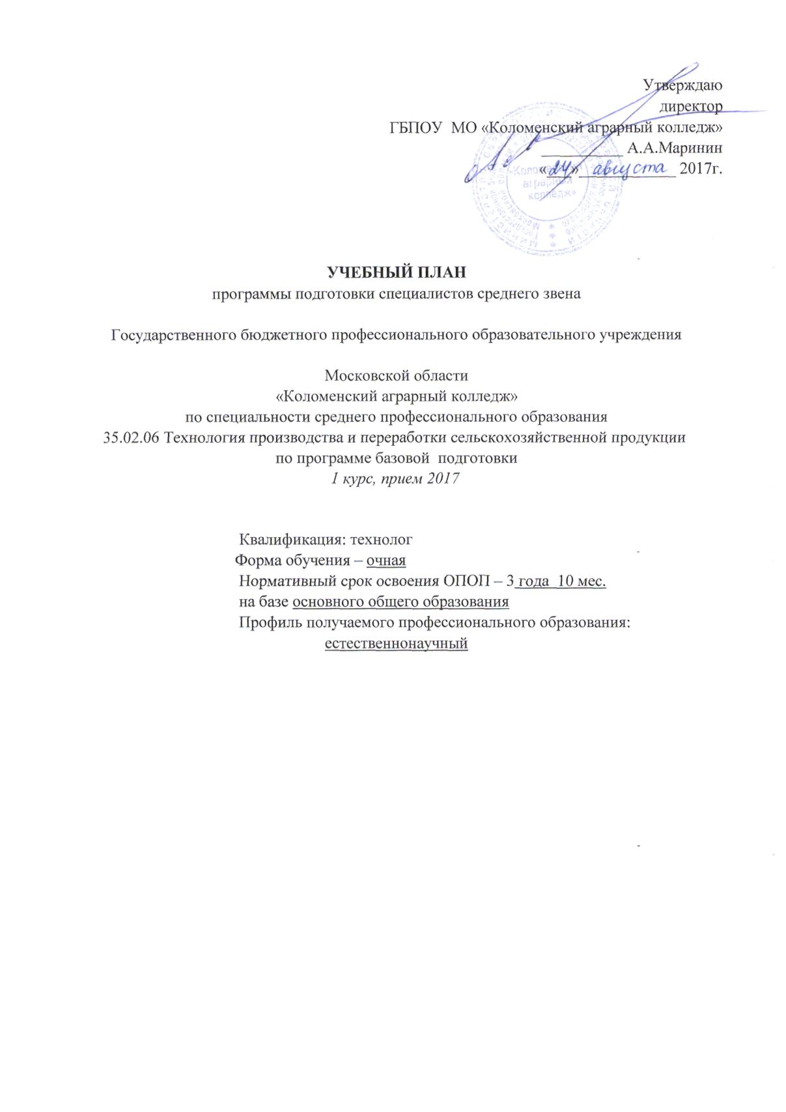
Утверждаю
директор
ГБПОУ МО «Коломенский аграрный колледж»
__________ А.А.Маринин
«___»____________ 2017г.

УЧЕБНЫЙ ПЛАН
программы подготовки специалистов среднего звена

Государственного бюджетного профессионального образовательного учреждения

Московской области
«Коломенский аграрный колледж»
по специальности среднего профессионального образования
35.02.06 Технология производства и переработки сельскохозяйственной продукции
по программе базовой подготовки
1 курс, прием 2017

Квалификация: технолог
Форма обучения – очная
Нормативный срок освоения ОПОП – 3 года 10 мес.
на базе основного общего образования
Профиль получаемого профессионального образования:
естественнонаучный

